画面デザイン
論理設計書 |  |  |  |  |  | 処理フロー |  |  | プロジェクト名 |  | ＫＷ21 保守 | 作成日 | 作成者 | Ver | 0.0.1
 |  |  |  |  |  |  |  |  | サブシステム名 |  |  | 更新日 | 作成日

 | ４. 画面デザイン

 |  | 4.1 画面遷移と操作フロー
 |  |  | 4.1.1 ファイル選択画面
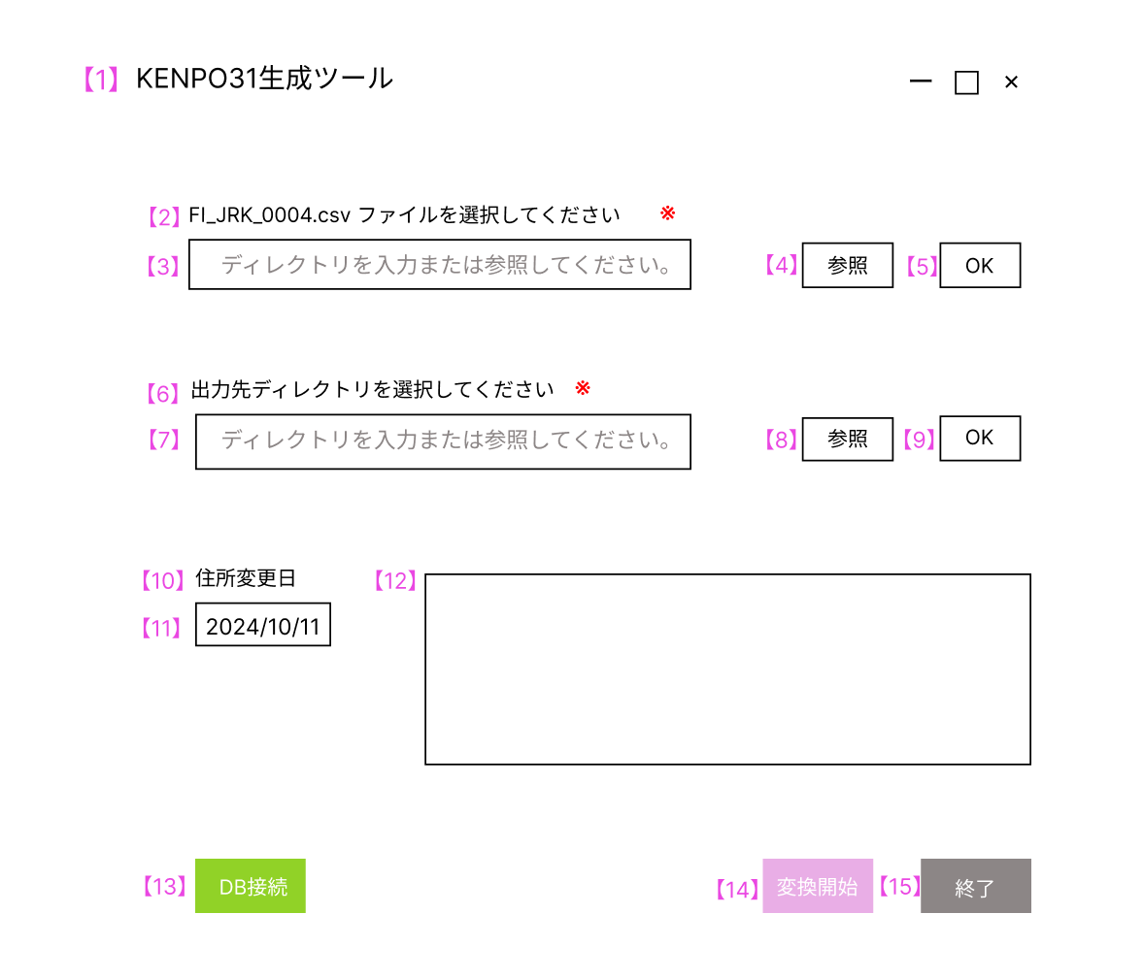

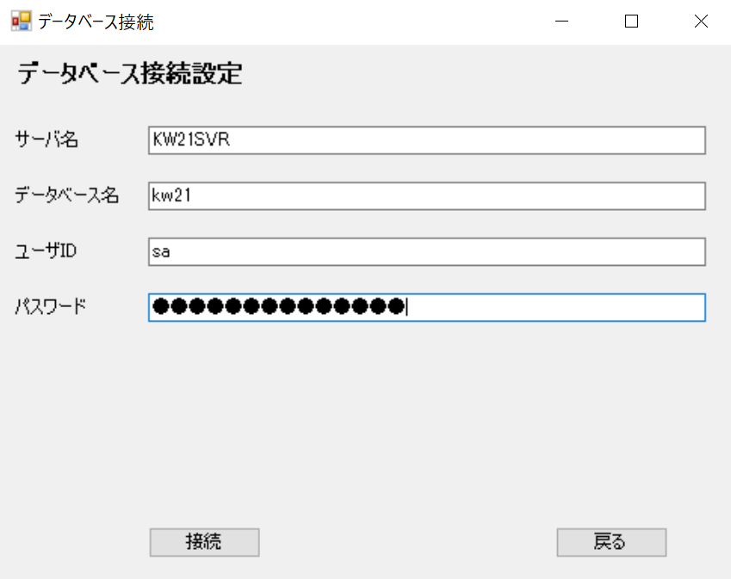

 |  |  | モーダル
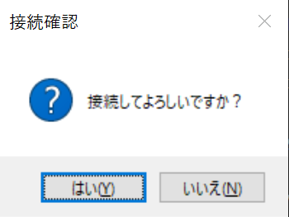

 |  |  | No | UI要素名 |  |  |  | 種別 |  | 説明
 |  |  | 【１】 | 画面名 |  |  |  | ラベル |  | KENPO31生成ツール
 |  |  | 【2】 | FI_JRK_0004.csv のファイルを選択してください |  |  |  | ラベル |  | 必須項目
 |  |  | 【3】【7】 | ディレクトリを入力または参照してください。 |  |  |  | テキストボックス |  | ディレクトを入力、または選択したディレクトリが表示される。
 |  |  |  |  |  |  |  | （プレースホルダ）

 |  |  | 【4】【8】 | 参照 |  |  |  | ボタン |  | ディレクトリ選択画面が表示する。
 |  |  | 【5】【9】 | OK |  |  |  | ボタン
 |  |  | 【6】 | KENPO31.csvの出力先ディレクトリを選択してください |  |  |  | ラベル |  | 必須項目
 |  |  | 【9】 | 住所変更日 |  |  |  | ラベル
 |  |  | 【11】 | yyyymmdd |  |  |  | テキストボックス |  | 初期表示は本日の年月日が表示される。
 |  |  | 【12】 | メッセージボックス |  |  |  | ボタン |  | ユーザーに情報や警告、エラーを伝える。入力不可。
 |  |  | 【13】 | DB接続 |  |  |  | ボタン |  | 接続確認モーダルが表示する。
 |  |  | 【14】 | 接続確認 |  |  |  | モーダル |  | CSVファイルを読み込み、KENPO31.csvを生成する。
 |  |  | 【14】 | はい/いいえ |  |  |  | ボタン（モーダル） |  | はい：データベースの接続情報が表示される/いいえ：モーダルがクローズする
 |  |  | 【14】 | 変換開始 |  |  |  | ボタン |  | CSVファイルを読み込み、KENPO31.csvを生成する。
 |  |  | 【15】 | 終了 |  |  |  | ボタン |  | 終了確認モーダルが表示する。

 |  |  | 4.1.2 DB接続画面
 |  |  | KENPO31生成ツール画面にて、DB接続ボタンを押下した際に遷移する画面
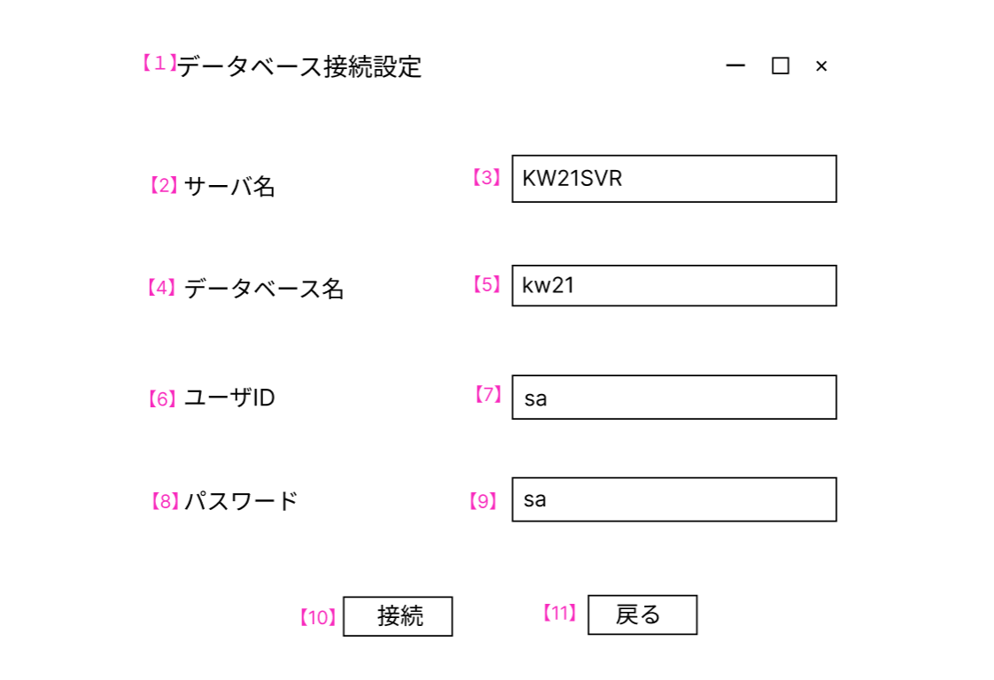

 |  |  | No | UI要素名 | 種別 |  | 説明
 |  |  | 【1】 | 画面名 | ラベル |  | データベース接続設定
 |  |  | 【2】 | サーバ名 | ラベル |  | KenpoWave21が接続されているデータベースサーバのサーバ名
 |  |  | 【3】 | KW21SVR | テキストボックス |  | 初期表示はKW21SVR
 |  |  | 【4】 | データベース名 | ラベル |  | KenpoWave21が接続されているデータベース名
 |  |  | 【5】 | kw21 | テキストボックス |  | 初期表示はkw21
 |  |  | 【6】 | ユーザID | ラベル |  | KenpoWave21が接続されているデータベース接続する際のユーザID
 |  |  | 【7】 | sa | テキストボックス |  | 初期表示はsa
 |  |  | 【8】 | パスワード | ラベル |  | KenpoWave21が接続されているデータベース接続する際のパスワード
 |  |  | 【9】 | ●● | テキストボックス |  | マスキングされていること
 |  |  | 【10】 | 接続 | ボタン |  | ボタンを押下すると「接続してよろしいですか？」のモーダルが表示する
 |  |  | 【10】 | はい | ボタン（モーダル） |  | テーブル情報画面に遷移する
 |  |  | 【11】 | 戻る | ボタン |  | 押下するとKENPO31生成ツール画面に戻る

